kvadraticka regresia
Príklad 10. | V desiatich rôznych vzdialenostiach xi sa merala veľkosť priehybu zaťaženia dosky yi.
 | Výsledky sú uvedené v tabuľke:
 | xi [dm] | 1 | 2 | 3 | 4 | 5 | 6 | 7 | 8 | 9 | 10
 | yi [mm] | 2.1299 | 2.1532 | 2.1611 | 2.1516 | 2.1282 | 2.0807 | 2.0266 | 1.9594 | 1.8759 | 1.7723
 | Preložte nimi regresnú krivku druhého stupňa.

 | Y=b0+b1*X+b3*X^2 |  |  |  |  |  | sustava normalnych rovnic:
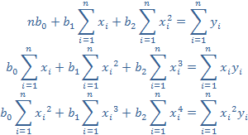
 | n=
 | Σxi=
 | Σxi^2=
 | Σxi^3=
 | Σxi^4=
 | Σyi=
 | Σxiyi=
 | Σxi^2yi=

1. Výpočet koeficientov pomocou Cramerovho pravidla:

D= |  |  |  |  | D1= |  |  |  |  | D2= |  | D3=

D= |  |  |  |  | D1= |  |  |  |  | D2= |  | D3=
b0=
b1=
b2=

odhad parabolickej regresie:
y= | 0 | + | 0 | *x | + | 0 | *x^2

2. Grafické riešenie

6. Výpočet pomocou analýzy dát - Regression:

